VS Code SET-UP
STEPS

STEP-1
*私たちはPythonバージョン3.9を使用しています。以下のリンクからダウンロードしてください
Link to Download Python
*上記のリンクにアクセスすると、以下のようないくつかのファイルが表示されます。
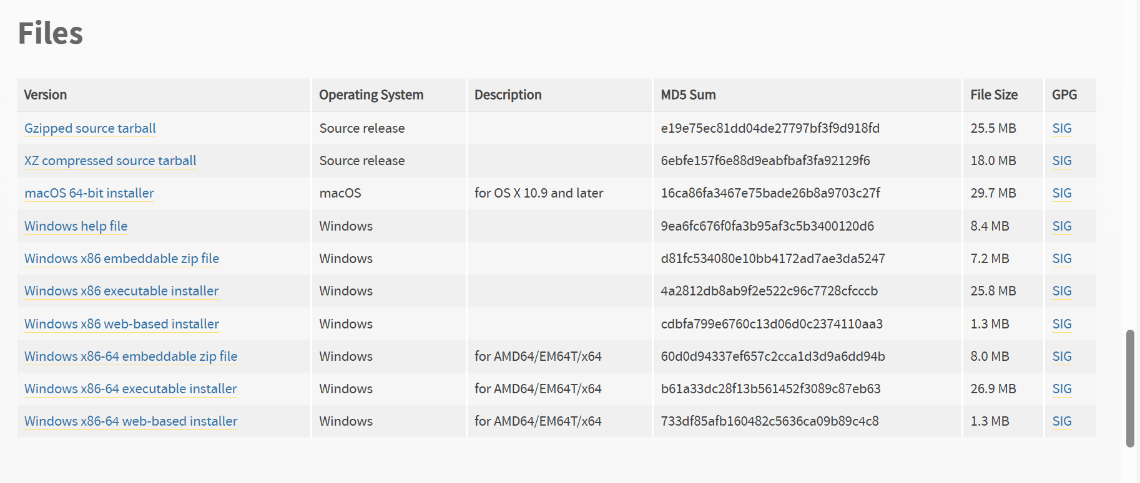

*ここで「Windows x86-64 executable installer」を選択し、ダウンロードしてインストールしてください。

** インストール時に「Add Python 3.9 to PATH」のチェックボックスに必ずチェックを入れてください。

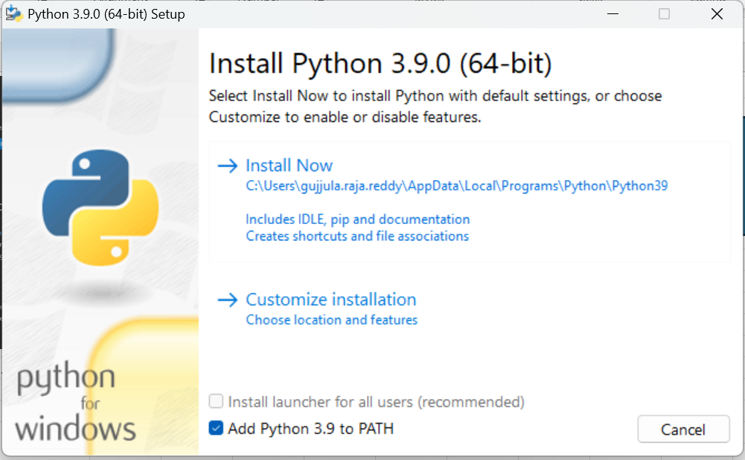

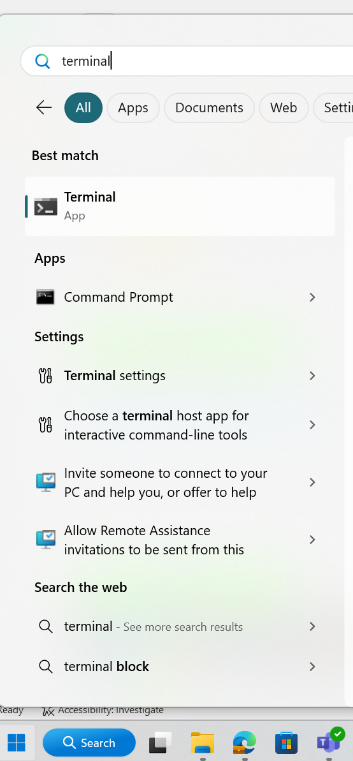

STEP-2 | Press enter
*必要なPythonパッケージをインストールしてください。
*ノートパソコンでターミナルを開き、以下のコードを入力して実行してください。
pip install pandas==2.2.3 pywin32==308 openpyxl==3.1.5

STEP-3
* VS Codeを開き、拡張機能に移動して「Python extension for Visual Studio Code」と検索してください。以下のようなものが見つかるはずです。
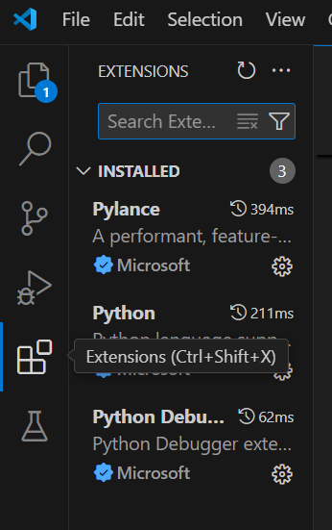
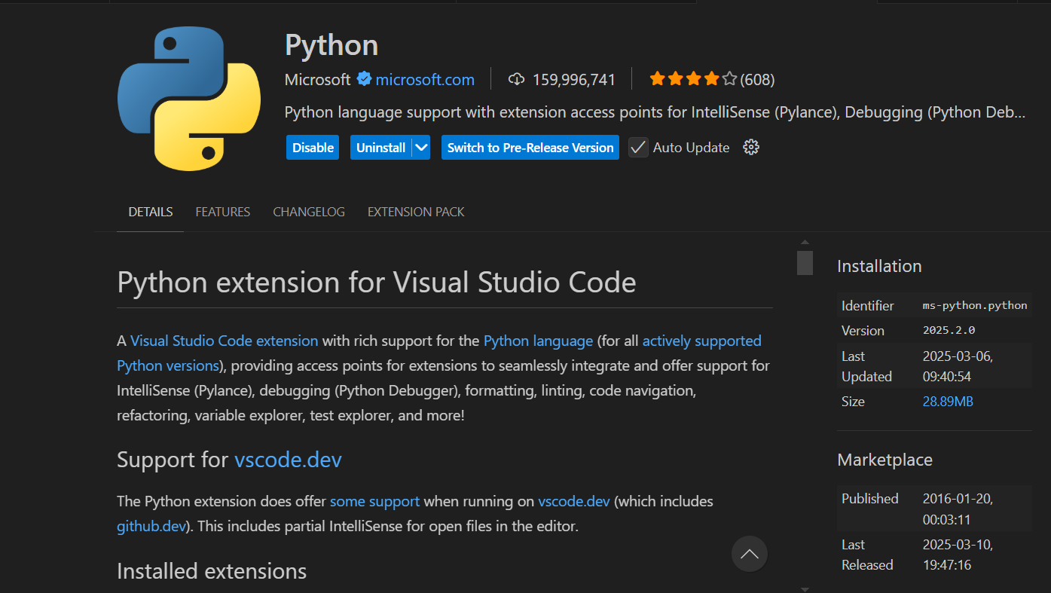

*それをインストールして有効にしてください。

__________________________________END______________________________________

Input file Guidelines
STEPS

STEP-1

**現在、入力ファイルとして「バッチ一覧_v1.00」を使用しており、ターゲット列名もあらかじめ追加されています。

**将来的に入力ファイルを変更したい場合は、ファイルをダウンロードして「input」フォルダに移動してください。
** ターゲット列の追加およびターゲット入力の選択については、以下のガイドラインに従ってください
**新しい入力ファイル名をコードに追加する方法についての情報は、「Output」シートに記載されています。

*最初の列の名前を「Target」として、以下のようにしてください。

STEP-2

* 特定の入力を選択するには、対応するセルを以下のように「Target」列にマークしてください。
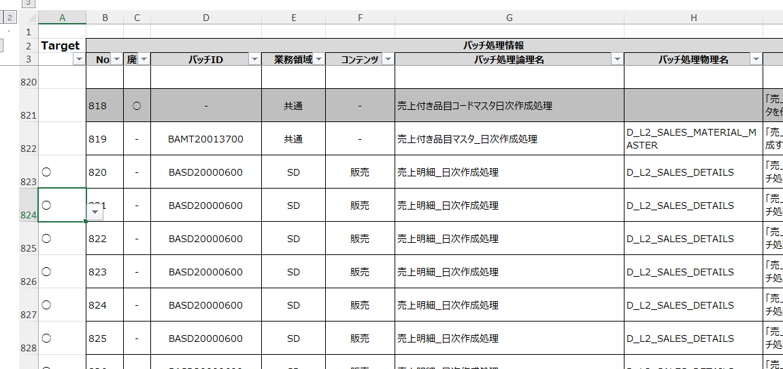

*必要な行をマークするために、この記号（○）を使用しています。.

*ここでは、コードが「バッチ処理物理名」からターゲットテーブルを判断します

「input」フォルダに関する追加情報。

*入力ファイルフォルダには、私たちの入力ファイル（バッチ一覧_v1.00）と一緒に、以下のようないくつかの他のファイルもあります。

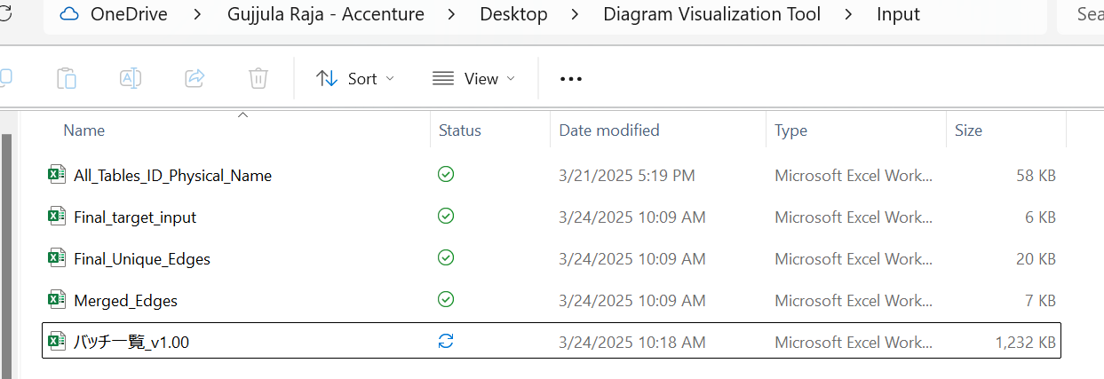

 | All_Tables_ID_Physical_Name | *This file we are using to get the Table ID using Table Physicsal Name

 | Final_target_input | *This file have the information about our target tables means the tables for which we are generating the diagram.

 | Final_Unique_Edges | * This file contains the information about the input,output tables after eliminating TBMT and WK tables.

 | Merged_Edges | *This file contains the information of input and output tables that areonly related to our target tables.

 | バッチ一覧_v1.00 | *This file is our input file

__________________________________END______________________________________

Output
STEPS

STEP-1

* 以下のリンクからツールファイルをダウンロードしてください。
Link to Folder

*フォルダをノートパソコンに保存してください。

STEP-2

*「Diagram visualization Tool」フォルダ内の「Code」フォルダに移動し、「Tool_Code」を以下のようにVS Codeで開いてください。

*VS Codeでコードを開いた後、Ctrl + Shift + P を押すと、以下のようなオプションが表示されます。

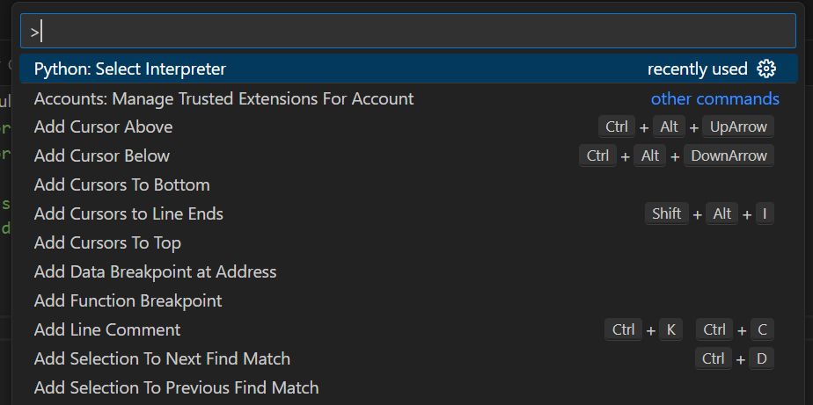

*ここで「Python: Select Interpreter」と検索し、必要なPythonバージョン（例：Python 3.9）を選択してください。

STEP-3

*ファイルを実行する前に、サンプルデータのディレクトリ（ファイルの場所）を指定する必要があります。

*入力ファイルの場所に移動し、以下のようにパスをコピーしてください（ここでは「バッチ一覧_v1.00」が入力ファイルで、「Tool_Code」が出力を生成するPythonコードです）

STEP-4

*ユーザーのフォルダパスを取得するために、もう一つのPythonコードを作成しました。

*「Input_paths」というPythonコードをVisual Studio Codeで開いてください。

合計で3か所の変更が必要ですので、コード内に変更箇所をコメントで記載しています。以下のようなコメントを探してください。

*現在のコードにおけるパス変更の手順は以下の通りです：

*CHANGE-1
*4行目に、サンプル名とパスを「\」を使って追加してください。 *パスを取得するには、「input」フォルダに移動してください。

*古いパスを次のように変更してください： r"Your path\バッチ一覧_v1.00.xlsx（入力ファイル名）"

*入力ファイル名はコード内に記載されているものと同じなので、サンプルファイル名は変更せず、前のステップでコピーしたパスだけを変更しました。

*CHANGE-2 ( Line 7)
*input_folder_path の行を次のように変更してください：= r"Your local path"

*CHANGE-3 ( Line 10)
*output_folder_path の行を次のように変更してください： = r"Your local path"

*Ctrl + S を押して変更を保存してください

STEP-5

*これでセットアップが完了し、入力ファイルの準備も整いました。

*ファイルを実行するには、右上の再生ボタン（「Run Python File」ボタン）をクリックしてください
*警告！！ コードを実行する前に、入力ファイルを必ず閉じてください

*ターゲット入力を指定し、これまでの手順を正しく実行していれば、実行後に以下のようなメッセージが表示されます

*出力ファイル名はターミナルから確認できます。

Warnings

* 必要な行を正しく選択していることを必ず確認してください…。

__________________________________END______________________________________

